Feuil1
IMAGE | CODE | DESIGNATION | QUANTITE | PRIX
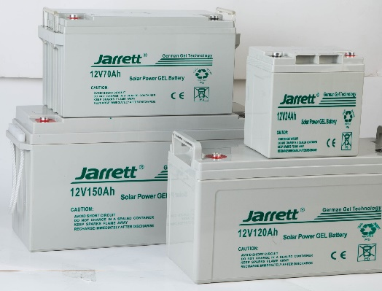 | 4344 | BATTERIE SOLAIRE JARRETT 100 A | 01 PCS
 | 4406 | BATTERIE SOLAIRE JARRETT 120 A | 01 PCS
 | 4407 | BATTERIE SOLAIRE JARRETT 150 A | 01 PCS
 | 4405 | BATTERIE SOLAIRE JARRETT 200 A | 01 PCS
 | 6240 | BATTERIE SOLAIRE JARRETT 220 A | 01 PCS
 | 4959 | PANNEAU SOLAIRE JARRETT 250 W | 02 PCS
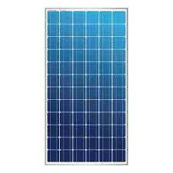 | 7901 | PANNEAU SOLAIRE JARRETT 280W POLI | 02 PCS
 | 5984 | PANNEAU SOLAIRE JARRETT 350 W POLI | 02 PCS
 | 6896 | PANNEAU SOLAIRE JARRETT 410 W MONO | 02 PCS
 | 4140 | PANNEAU SOLAIRE JARRETT 550 W MONO | 02 PCS
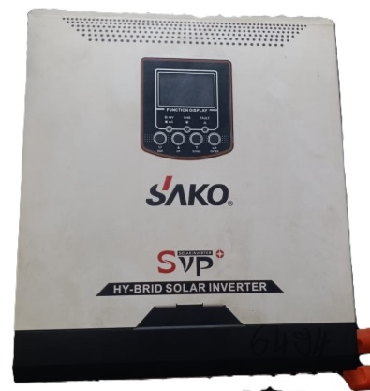 | 7328 | ONDULEUR SOLAIRE HY-BRIDE 1200 W | 01 PCS
 | 6332 | ONDULEUR SOLAIRE HY-BRIDE 2000 W | 01 PCS
 | 6494 | ONDULEUR SOLAIRE HY-BRIDE 3000 W | 01 PCS
 | 7931 | ONDULEUR SOLAIRE HY-BRIDE 3500 W | 01 PCS
 | 6495 | ONDULEUR SOLAIRE HY-BRIDE 5500 W | 01 PCS
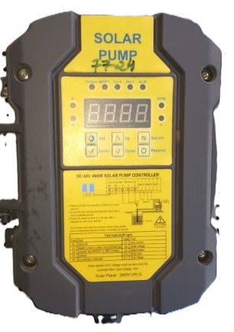 | 7725 | CONTRÔLEUR POMPE 400 W 24 V | 05 PCS
 | 7724 | CONTRÔLEUR POMPE 400 W 48 V | 05 PCS
 | 7442 | CONTRÔLEUR POMPE 1500 W 96 V | 05 PCS
 | 7539 | CONTRÔLEUR POMPE 2200 W 280 V | 05 PCS
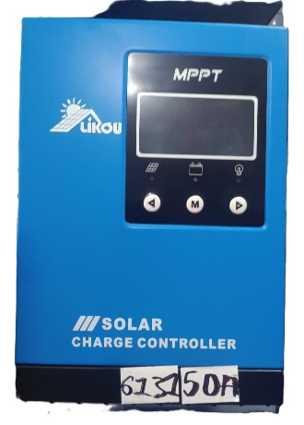 | 7193 | REGULATEUR MPPT 30 A | 01 PCS
 | 7932 | REGULATEUR MPPT 40 A | 01 PCS
 | 6131 | REGULATEUR MPPT 50 A | 01 PCS
 | 6131 | REGULATEUR MPPT 60 A | 01 PCS
 | 6133 | REGULATEUR MPPT 80 A | 01 PCS
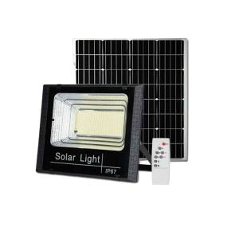 | 6760 | APPAREIL PROJEC SOLAI A / PANNEA 25 W | 10 PCS
 | 6761 | APPAREIL PROJEC SOLAI A / PANNEA 40 W | 10 PCS
 | 6762 | APPAREIL PROJEC SOLAI A / PANNEA 60 W | 10 PCS
 | 6763 | APPAREIL PROJEC SOLAI A / PANNEA 100 W | 05 PCS
 | 7040 | APPAREIL PROJEC SOLAI A / PANNEA 200 W | 05 PCS
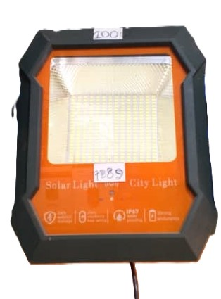 | 7889 | APPAREIL PROJEC ACL A / PANNEA 100 W | 10 PCS
 | 7890 | APPAREIL PROJEC ACL A / PANNEA 200 W | 10 PCS
 | 7891 | APPAREIL PROJEC ACL A / PANNEA 300 W | 05 PCS
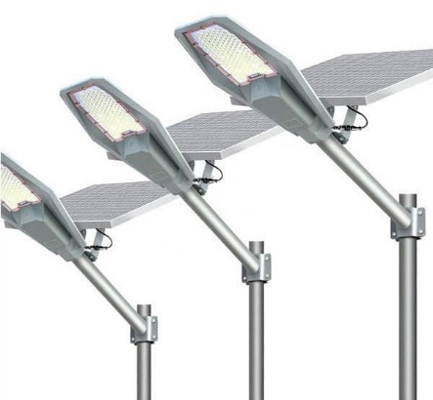 | 7530 | LAMPADAIRE SOLAIRE OVAL 100 W | 05 PCS
 | 7613 | LAMPADAIRE SOLAIRE OVAL 200 W | 04 PCS
 | 7515 | LAMPADAIRE SOLAIRE OVAL 300 W | 03 PCS
 | 7516 | LAMPADAIRE SOLAIRE OVAL 400 W | 02 PCS
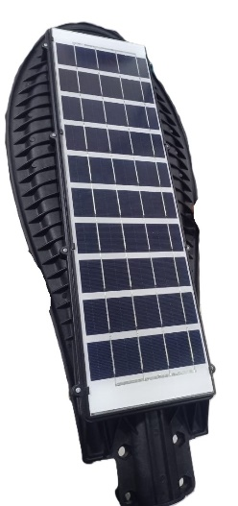 | 7484 | LAMPADAIRE SOLAIRE INCORPORE 100 W | 10 PCS | MAIN
 | 7485 | LAMPARAIRE SOLAIRE INCORPORE 150 W | 08 PCS
 | 7486 | LAMPADAIRE SOLAIRE INCORPORE 200 W | 06 PCS
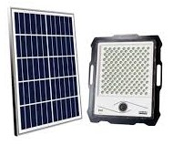 | 7446 | APPAREIL PROJEC SOLAIRE A / CAMER 100 W | 06 PCS
 | 7447 | APPAREIL PROJEC SOLAIRE A / CAMER 200 W | 06 PCS
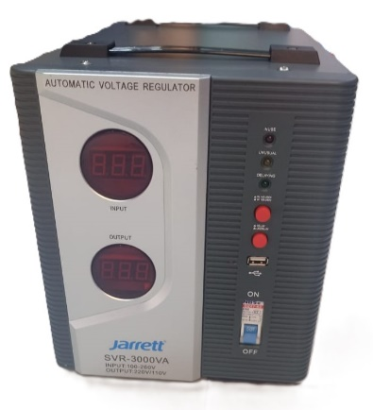 | 7360 | REGULATEUR SAKO 500 A | 08 PCS
 | 7361 | REGULATEUR SAKO 1000 A | 04 PCS
 | 7362 | REGULATEUR SAKO 1500 A | 04 PCS
 | 7363 | REGULATEUR SAKO 2000 A | 04 PCS
 | 7259 | REGULATEUR SAKO 3000 A | 01 PCS
 | 7260 | REGULATEUR SAKO 5000 A | 01 PCS

